MAYO 2026
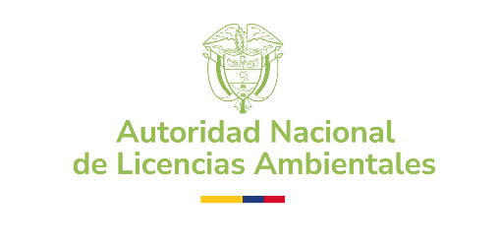 | AUTORIDAD NACIONAL DE LICENCIAS AMBIENTALES - ANLA PROCESOS CONTRACTUALES CONTRATACIÓN REALIZADA - PERIODO: MAYO 2026
NOMBRE | No CONTRATO | MODALIDAD DE SELECCIÓN | TIPO DE CONTRATO | RECURSO | FECHA INICIO | FECHA DE TERMINACIÓN | VALOR INICIAL | OBJETO | LINK SECOP
UNION TEMPORAL VIAJANDO POR COLOMBIA | 1337-2026 | SELECCIÓN ABREVIADA | ORDEN DE COMPRA | ANLA | 2026-05-04 | 2026-12-30 | $347,424,000.00 | 5-12-A-40 Prestación del servicio de Transporte Terrestre Especial para los servidores públicos de la Autoridad Nacional de Licencias Ambientales- ANLA en la ciudad de Bogotá D.C. en la vigencia 2026. | https://operaciones.colombiacompra.gov.co/tienda-virtual-del-estado-colombiano/ordenes-compra/?number_order=163898&state=&entity=&supplier=&tool=0&date_to&date_from
BPM CONSULTING SAS | 1339-2026 | SELECCIÓN ABREVIADA | ORDEN DE COMPRA | FONAM | 2026-05-08 | 2026-12-31 | $778,029,999.18 | 11-42-13-14 Contratar la prestación del servicio de un centro de contacto para atenderlos requerimientos de los ciudadanos respecto alos trámites y servicios brindados por la Autoridad Nacional de Licencias Ambientales - ANLA. | https://operaciones.colombiacompra.gov.co/tienda-virtual-del-estado-colombiano/ordenes-compra/?number_order=164290&state=&entity=&supplier=&tool=0&date_to&date_from
ANDES SERVICIO DE CERTIFICACION DIGITAL S.A. | 1340-2026 | MÍNIMA CUANTÍA | CONTRATO DE COMPRAVENTA | ANLA | 2026-05-12 | 2026-06-12 | $4,688,600.00 | 5-9-A-15 Adquirir los certificados de firma digital (Token) para el registro de información en el Sistema de Información Financiera - SIIF Nación II, el certificado de firma digital persona jurídica -PJEE- para validación de los pagos en línea, certificado de firma digital persona jurídica para facturación electrónica y el certificado digital persona jurídica para registrar información en el RUNT | https://community.secop.gov.co/Public/Tendering/OpportunityDetail/Index?noticeUID=CO1.NTC.10248438&isFromPublicArea=True&isModal=true&asPopupView=true
SAFETY IN DEEP SAS | 1341-2026 | SELECCIÓN ABREVIADA | CONTRATO DE LICENCIAMIENTO | FONAM | 2026-05-20 | 2026-12-18 | $635,515,500.00 | 10-0-7-13 adquirir el licenciamiento, la garantía y el soporte de la solución de seguridad perimetral checkpoint, así como de los componentes tecnológicos requeridos para la protección de la infraestructura tecnológica de la autoridad nacional de licencias ambientales – anla. | https://community.secop.gov.co/Public/Tendering/OpportunityDetail/Index?noticeUID=CO1.NTC.10248242&isFromPublicArea=True&isModal=true&asPopupView=true
COMUNICACION CELULAR S.A. - COMCEL S.A. | 1342-2026 | SELECCIÓN ABREVIADA | ORDEN DE COMPRA | FONAM | 2026-05-26 | 2026-12-31 | $2,261,746,020.00 | 10-0-7-18 adquisición delicencias por suscripción de productosmicrosoft requeridos por la autoridadnacional de licencias ambientales (anla) (lote 1) | https://operaciones.colombiacompra.gov.co/tienda-virtual-del-estado-colombiano/ordenes-compra/164797

